set_info
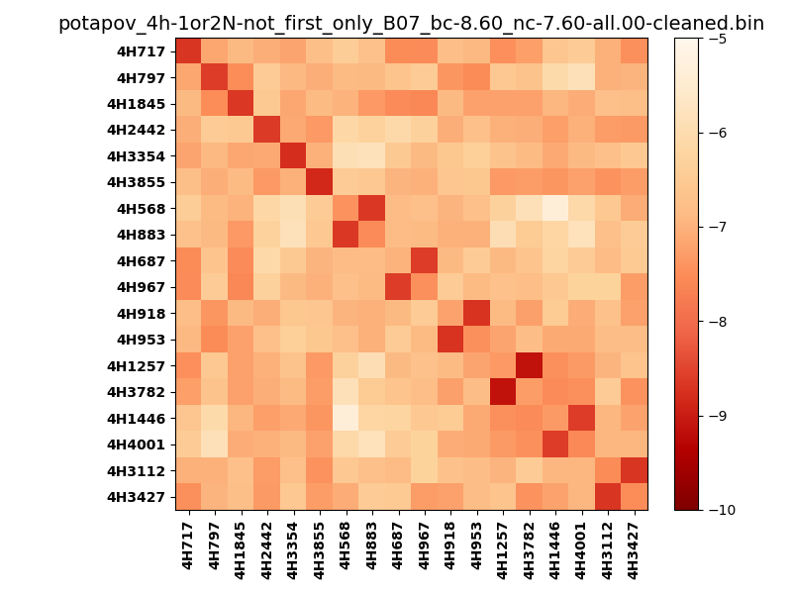
N_pairs: | 12
N_heterodimers: | 6
N_homodimers: | 6
orthogonality_average: | -1.86661815643
orthogonality_average_%: | 37.3323631287
orthogonality_gap: | -1.03341054916
orthogonality_gap_%: | 20.6682109833
N_offtarget_above_min_ontarget: | 0

max_affinity: | -9.13123989105
min_affinity: | -5.35797023773
lower_is_better: | True

binding_min_affinity: | -8.6057510376
binding_min_affinity_%: | 72.115020752

nonbinidng_max_affinity: | -7.57234048843
nonbinidng_max_affinity_%: | 51.4468097687

total_II_pairs: | 27
total_II_pairs_%: | 56.25
total_IN_mismatches: | 0
total_IN_mismatches_%: | 0.0
total_NN_pairs: | 21
total_NN_pairs_%: | 43.75

total_electrostatic_matches: | 94
total_electrostatic_matches_%: | 97.9166666667
total_electrostatic_mismatches: | 2
total_electrostatic_mismatches_%: | 2.08333333333

starting_pos: | f
N_heptades: | 4
N_aminoacids: | 29

ag_helicity: | mean: 57.20 std: 9.40 min: 38.70 max: 73.01
charge: | mean: 0.11 std: 0.83 min: -2.00 max: 2.00
gravy: | mean: 0.42 std: 0.11 min: 0.37 max: 0.66
instability_index: | mean: 8.58 std: 5.31 min: 0.87 max: 17.08
isoelectric_point: | mean: 6.58 std: 1.10 min: 4.65 max: 9.41
normalization_max: | -10
normalization_min: | -5

